Estadísticas
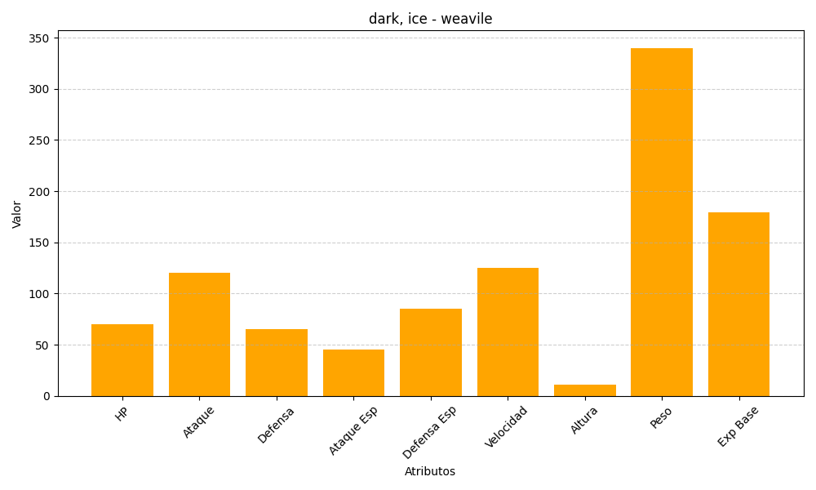
ID | Nombre | Tipo | HP | Ataque | Defensa | Ataque Especial | Defensa Especial | Velocidad | Altura | Peso | Experiencia Base
461 | weavile | dark, ice | 70 | 120 | 65 | 45 | 85 | 125 | 11 | 340 | 179

